5.12
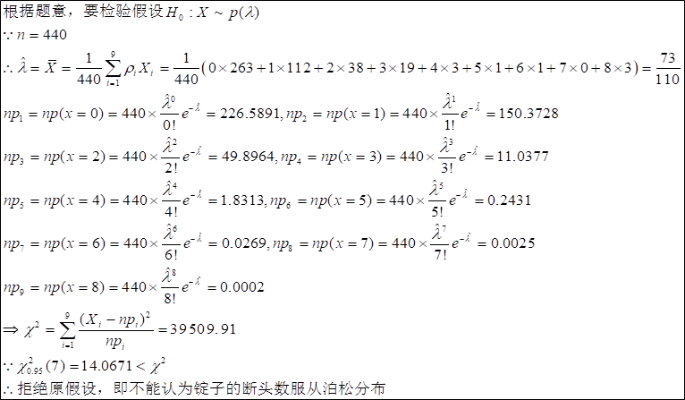
5.12 在某细纱机上进行断点率测定，测定锭子总数为440，测得断头次数记录如下表,问可否认为锭子的断头数服从泊松 分布（a = 0.05)
解：
每锭断头数 | 锭数（实测） | 理论数 | CHI^2
0 | 263 | 226.58912679 | 5.8509060292 |  |  | 0.51497528815 | 226.58912679
1 | 112 | 150.37278414 | 9.7921347346 |  |  | 0.34175632759
2 | 38 | 49.896423829 | 2.8363736126 |  |  | 0.11340096325
3 | 19 | 11.037693756 | 5.7438013886 |  |  | 0.025085667627
4 | 3 | 1.8312537368 | 0.74591947599 |  |  | 0.0041619403109
5 | 1 | 0.24305731416 | 2.3573132602 |  |  | 0.00055240298672
6 | 1 | 0.02688361202 | 35.224266138 |  | 39509.91>14.06714 | 6.1099118228E-05
7 | 0 | 0.0025487060747 | 0.0025487060747 |  | 所以不能认为锭子的断头数服从泊松分布 | 5.792513806E-06
8 | 3 | 0.00022811747581 | 39447.356303 | 临界值： |  | 5.1844880866E-07
总数： | 440 | 440 | 39509.909566 | 14.067140449
lamda^=xbar | 0.66363636364

补10
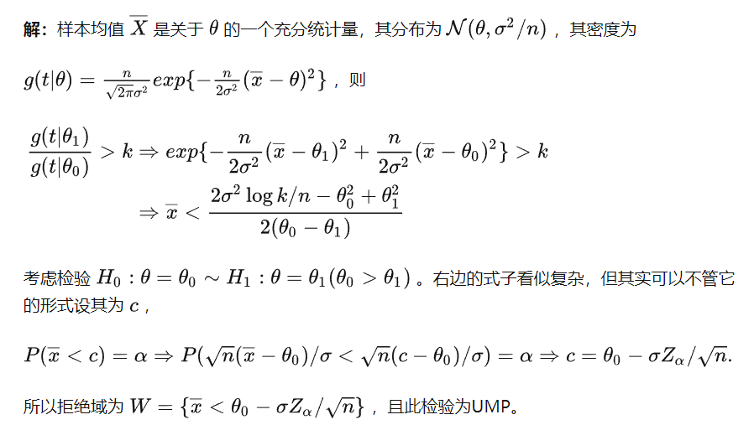
解：

